Сравнительный
Показатель | Объект оценки | Аналог №1 | Аналог №2 | Аналог №3 | Аналог №4 |  | 1 |  |  |  |  | 2 |  |  |  |  | 3 | 4
Адрес | 0 |  |  |  |  |  |  |  |  |  |  |  |  |  |  |  |  |  | Нет | без учета балкона | ипотека | обычные | новостройка | Панельный | Без отделки / требуется ремонт | Неудовлетворительное |  | "хрущевка"
 | 0.00 |  |  |  |  |  |  |  |  |  |  |  |  |  |  |  |  |  | Мебель / техника | включая балкон / лоджию | возможна ипотека | срочная продажа | вторичный | Кирпичный | Черновая отделка / частичный ремонт | Среднее | ПВХ | "брежневка"
Количество комнат | 0 |  |  |  |  |  |  |  |  |  |  |  |  |  |  |  |  |  |  |  | без ипотеки | вынужденная продажа |  | Шлакоблочный | Строительная отделка | Хорошее | Деревянные | 97-я серия
Год постройки | 0
Источник информации |  |  |  |  |  |  |  |  |  |  |  |  |  |  |  |  |  |  |  |  | без ограничений |  |  | Каркас+пеноблок | Простой ремонт / хорошее | Отличное | Деревянный стеклопакет | 97-я серия улучш.
Цена предложения, руб. |  |  |  |  |  |  |  |  |  |  |  |  |  |  |  |  |  |  |  |  |  |  |  | Каркасно-монолитный | Отделка улучшенного качества |  |  | 121-я серия
Площадь заявленная, кв.м. | 0.00 |  |  |  |  |  |  |  |  |  |  |  |  |  |  |  |  |  |  |  |  |  |  | Каркас+кирпич | Евроремонт |  |  | Серия 121-Т
Способ подсчета площади |  |  |  |  |  |  |  |  |  |  |  |  |  |  |  |  |  |  |  |  |  |  |  |  | Требуется косметический ремонт |  |  | "ленинградский проект"
Площадь факт. (расчетная), кв.м. | 0.00 |  |  |  |  |  |  |  |  |  |  |  |  |  |  |  |  |  |  |  |  |  |  |  | Требуется капитальный ремонт |  |  | полнометражная
Предложение актуально на дату | 0 |  |  |  |  |  |  |  |  |  |  |  |  |  |  |  |  |  |  |  |  |  |  |  | Предчистовая отделка |  |  | индивидуальный проект
Условия финансирования |  |  |  |  |  |  |  |  |  |  |  |  |  |  |  |  |  |  |  |  |  |  |  |  | Простой ремонт / удовлетворительное |  |  | повышенной комфортности (элитная)
Передаваемые права
Возможность торга
Местоположение (район) | 0
Тип дома / Материал стен | 0
 | Аналог №1 | Аналог №4 | Аналог №3 | Аналог №4 | Аналог №5 | Объект оценки
 | 0 | 0 | 0 | 0 |  | 0
 | 0 | 0 | 0 | 0
 | 0 | 0 | 0 | 0
 | 0 | 0 | 0 | 0
 | 0 | 0 | 0 | 0
 | 0 | 0 | 0 | 0
 | 0 | 0 | 0 | 0
 | 0 | 0 | 0 | 0
 | 0 | 0 | 0 | 0
 | 0 | 0 | 0 | 0
 | 0 | 0 | 0 | 0
 | 0 | 0 | 0 | 0
 | 0 | 0 | 0 | 0
Состояние дома | 0
Этаж / всего этажей | /
Вид из окна | 0
Наличие балкона / лоджии | 0.00
Тип санузла | 0
Состояние отделки (тип ремонта) | 0
Наличие мебели и техники
Удельная цена предложения, руб./ кв.м. |  | #DIV/0! | #DIV/0! | #DIV/0! | #DIV/0!

 | #DIV/0! | 28,049 |  | 0

Показатель | Объект оценки | Аналог №1 | Аналог №4 | Аналог №3 | Аналог №4
Удельная цена предложения, руб./ кв.м. |  | #DIV/0! | #DIV/0! | #DIV/0! | #DIV/0!
Предложение актуально на дату | 0 | 0 | 0 | 0 | 0
Корректировка на дату предложения |  | 1.0000 | 1.0000 | 1.0000 | 1.0000 |  | 0.0000 | 0.0000 | 0.0000 | 0.0000 | 0.0000
Цена после корректировки, руб. / кв.м |  | #DIV/0! | #DIV/0! | #DIV/0! | #DIV/0!
Условия финансирования | 0.00 | 0 | 0 | 0 | 0
Корректировка на условия финансирования |  | 1.0000 | 1.0000 | 1.0000 | 1.0000 |  | 0.0000 | 0.0000 | 0.0000 | 0.0000 | 0.0000
Цена после корректировки, руб. / кв.м |  | #DIV/0! | #DIV/0! | #DIV/0! | #DIV/0!
Передаваемые права | 0 | 0 | 0 | 0 | 0
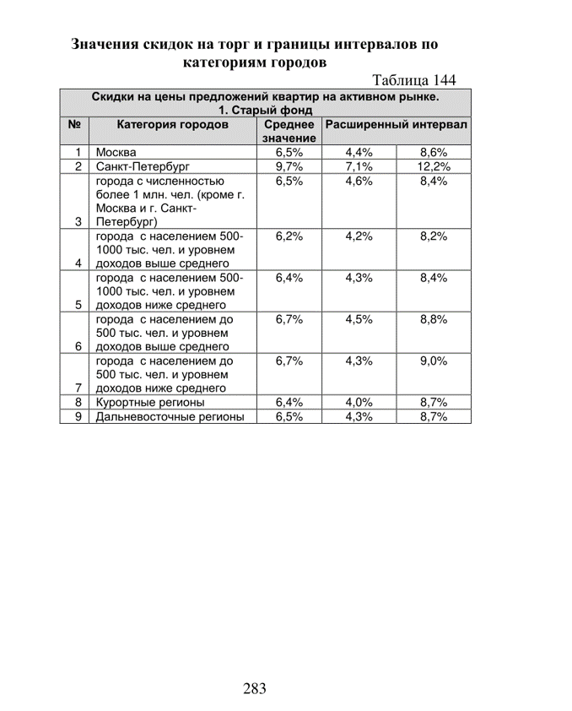
Корректировка на передаваемые права |  | 1.0000 | 1.0000 | 1.0000 | 1.0000 |  | 0.0000 | 0.0000 | 0.0000 | 0.0000 | 0.0000
Цена после корректировки, руб. / кв.м |  | #DIV/0! | #DIV/0! | #DIV/0! | #DIV/0!
Возможность торга |  | 0.00 | 0.00 | 0.00 | 0.00
Корректировка на торг |  | 0.9330 | 0.9330 | 0.9330 | 0.9330 |  | -0.0670 | -0.0670 | -0.0670 | -0.0670 | -0.0300
Цена после корректировки, руб. / кв.м |  | #DIV/0! | #DIV/0! | #DIV/0! | #DIV/0!
Местоположение | 0.00 | 0.00 | 0.00 | 0.00 | 0.00
Корректировка на местоположение |  | 1.0000 | 1.0000 | 1.0000 | 1.0000 |  | 0.0000 | 0.0000 | 0.0000 | 0.0000 | 0.0000
Цена после корректировки, руб. / кв.м |  | #DIV/0! | #DIV/0! | #DIV/0! | #DIV/0!
Тип дома / Материал стен | 0 | 0 | 0 | 0 | 0
Корректировка на тип дома |  | 1.0000 | 1.0000 | 1.0000 | 1.0000 |  | 0.0000 | 0.0000 | 0.0000 | 0.0000 | 0.0000
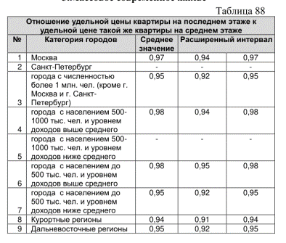
Цена после корректировки, руб. / кв.м |  | #DIV/0! | #DIV/0! | #DIV/0! | #DIV/0!
Состояние дома | 0.00 | 0.00 | 0.00 | 0.00 | 0.00
Корректировка на состояние дома |  | 1.0000 | 1.0000 | 1.0000 | 1.0000 |  | 0.0000 | 0.0000 | 0.0000 | 0.0000 | 0.0000
Цена после корректировки, руб. / кв.м |  | #DIV/0! | #DIV/0! | #DIV/0! | #DIV/0!
Этаж / всего этажей | / | 0 | 0 | 0 | 0
Корректировка на этаж |  | 1.0000 | 1.0000 | 1.0000 | 1.0526 |  | 0.0000 | 0.0000 | 0.0000 | 0.0526 | 0.0000
Цена после корректировки, руб. / кв.м |  | #DIV/0! | #DIV/0! | #DIV/0! | #DIV/0!
Количество комнат | 0 | 0 | 0 | 0 | 0
Корректировка на количество комнат |  | 1.0000 | 1.0000 | 1.0000 | 1.0100 |  | 0.0000 | 0.0000 | 0.0000 | 0.0100 | 0.0100
Цена после корректировки, руб. / кв.м |  | #DIV/0! | #DIV/0! | #DIV/0! | #DIV/0!
Общая площадь | 0.00 | 0.00 | 0.00 | 0.00 | 0.00
Корректировка на общую площадь |  | 1.0000 | 1.0000 | 1.0000 | 1.0000 |  | 0% | 0% | 0% | 0% | 0% | 0 | 0 | 0 | 0 | 0
Зависимость удельной цены от площади квартиры (y=1,757х^-0,166) | #DIV/0! | #DIV/0! | #DIV/0! | #DIV/0! | #DIV/0!
Корректировка на общую площадь |  | #DIV/0! | #DIV/0! | #DIV/0! | #DIV/0! |  | #DIV/0! | #DIV/0! | #DIV/0! | #DIV/0! | #DIV/0!
Цена после корректировки, руб. / кв.м |  | #DIV/0! | #DIV/0! | #DIV/0! | #DIV/0!
Вид из окна | 0 | 0 | 0 | 0 | 0
Корректировка на вид из окна |  | 1.0000 | 1.0000 | 1.0000 | 1.0000 |  | 0.0000 | 0.0000 | 0.0000 | 0.0000 | 0.0000
Цена после корректировки, руб. / кв.м |  | #DIV/0! | #DIV/0! | #DIV/0! | #DIV/0!
Наличие балкона / лоджии | 0 | 0 | 0 | 0 | 0
Корректировка на наличие балкона/лоджии |  | 1.0000 | 1.0000 | 1.0000 | 1.0000 |  | 0.0000 | 0.0000 | 0.0000 | 0.0000 | 0.0000
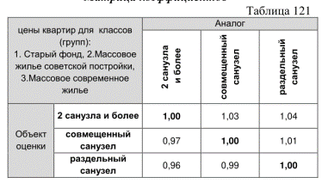
Цена после корректировки, руб. / кв.м |  | #DIV/0! | #DIV/0! | #DIV/0! | #DIV/0!
Тип санузла | 0 | 0 | 0 | 0 | 0
Корректировка на тип санузла |  | 1.0000 | 1.0000 | 1.0000 | 1.0000 |  | 0.0000 | 0.0000 | 0.0000 | 0.0000 | 0.0000
Цена после корректировки, руб. / кв.м |  | #DIV/0! | #DIV/0! | #DIV/0! | #DIV/0!
Потребность в ремонте | ремонт не требуется | 0 | 0 | 0 | 0
Корректировка на потребность в ремонте |  | 1.0000 | 1.0000 | 1.0000 | 1.0000 |  | 0.0000 | 0.0000 | 0.0000 | 0.0000 | 0.0000
Цена после корректировки, руб. / кв.м |  | #DIV/0! | #DIV/0! | #DIV/0! | #DIV/0!
Состояние отделки (тип ремонта) | 0 | 0 | 0 | 0 | 0
Корректировка на уровень отделки, руб./кв.м |  | 0 | 0 | 0 | 2,850 |  | 0.0000 | 0.0000 | 0.0000 | 2849.0000 | 0.0000
Цена после корректировки, руб. / кв.м |  | #DIV/0! | #DIV/0! | #DIV/0! | #DIV/0!
Наличие мебели и техники | 0 | 0 | 0 | 0 | 0
Корректировка на наличие мебели и техники |  | 0.9804 | 0.9804 | 1.0000 | 1.0000 |  | -0.0196 | -0.0196 | 0.0000 | 0.0000 | 0.0000
Цена после корректировки, руб. / кв.м |  | #DIV/0! | #DIV/0! | #DIV/0! | #DIV/0!
Количество корректировок |  | 2 | 2 | 1 | 4 |  | 2.0000 | 2.0000 | 1.0000 | 4.0000 | 2.0000
Весовые доли |  | 0.22 | 0.22 | 0.11 | 0.44
 |  | 5 | 5 | 9 | 2
Весовые доли |  | 0.2222 | 0.2222 | 0.4444 | 0.1111
Взвешенная стоимость аналогов, руб. |  | #DIV/0! | #DIV/0! | #DIV/0! | #DIV/0!
Стоимость, руб./кв.м. | #DIV/0! | #DIV/0!
Стоимость объекта, руб. | #DIV/0! | #DIV/0!
0 | 0 |  | #DIV/0!
0 | 0 |  | #DIV/0!
0 | 0 |  | #DIV/0!
0 | 0 |  | #DIV/0!
0 | 0 |  | #DIV/0!

#DIV/0! | рублей |  | 1600000 |  | 1600000
#DIV/0! | рублей |  | #REF! |  | #VALUE! | 100
 |  |  |  | 1420000
 |  |  |  | #DIV/0!

 |  |  |  |  |  |  |  | 1235390 | #DIV/0!
 |  | #DIV/0! | #DIV/0!

РасчетЛиквидационнойСтоимости
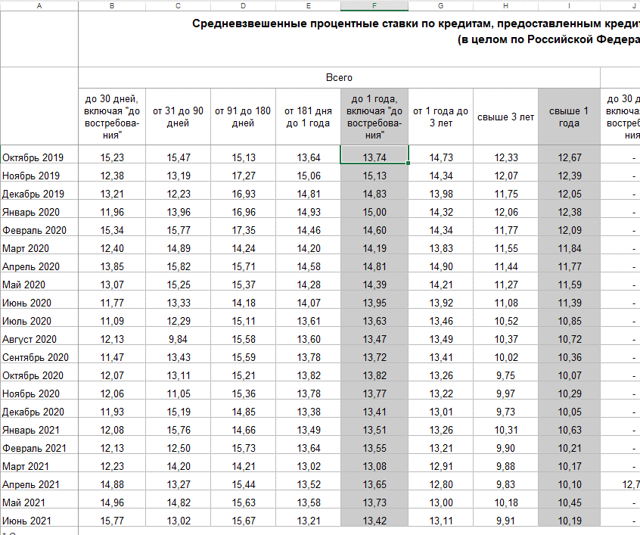
Показатель | Обозначение | Значение
Величина рыночной стоимости, руб. | Vm | #DIV/0! | https://www.cbr.ru/statistics/pdko/Mortgage/
Период дисконтирования, лет | td | 0.0833 | https://www.cbr.ru/statistics/pdko/int_rat/#a_70482
Количество периодов начисления %% в год | m | 12 | 2021-04-01
Годовая ставка дисконта | i | 13.42% | 13.44%
Коэффициент эластичности спроса | Ke | 0.85
Коэффициент ликвидационной стоимости | kL | 0.8406
Ликвидационная стоимость, руб. | VL | #DIV/0!

